Paste Step list
Paste Step No and Check Items here
22 | Genarate pressure : Positive (+50.0kPa) from Tank side - INK Path : BK M (3 sec)
23 | wait 6.0 sec for peak detective
24 | wait 7.0 sec for leak detective
25 | Open : JIG Release Valve - Head side - INK Path : BK M
26 | Open : JIG Release Valve - Tank side - INK Path : BK M (ATEQ)
27 | wait 2.0 sec for ATM detective
32 | Genarate pressure : Positive (+50.0kPa) from Tank side - INK Path : C Y (3 sec)
33 | wait 6.0 sec for peak detective
34 | wait 7.0 sec for leak detective
35 | Open : JIG Release Valve - Head side - INK Path : C Y
36 | Open : JIG Release Valve - Tank side - INK Path : C Y (ATEQ)
37 | wait 2.0 sec for ATM detective
43 | Genarate pressure : Positive (+50.0kPa) from Air Pressure Path
431 | PJL Command Status
432 | PJL Command Return
44 | wait 6.0 sec for peak detective
45 | wait 7.0 sec for leak detective
46 | Product Pump Motor Rotate CCW for Pressure Release
461 | PJL Command Status
462 | PJL Command Return
47 | wait 3.0 sec for ATM detective
232 | Check : Peak pressure - Head side : Bk
231 | Check : Peak pressure - Head side : M
242 | Check : Leak pressure - Head side : Bk
241 | Check : Leak pressure - Head side : M
272 | Check : ATM pressure - Head side : Bk
271 | Check : ATM pressure - Head side : M
331 | Check : Peak pressure - Head side : C
332 | Check : Peak pressure - Head side : Y
341 | Check : Leak pressure - Head side : C
342 | Check : Leak pressure - Head side : Y
371 | Check : ATM pressure - Head side : C
372 | Check : ATM pressure - Head side : Y
411 | Air Pressure Path
412 | Check : ATM pressure - Air Pressure Path return
442 | Check : PEAK pressure - Air Pressure Path return
452 | Check : LEAK pressure - Air Pressure Path return
472 | Check : ATM pressure - Air Pressure Path return

Factory command
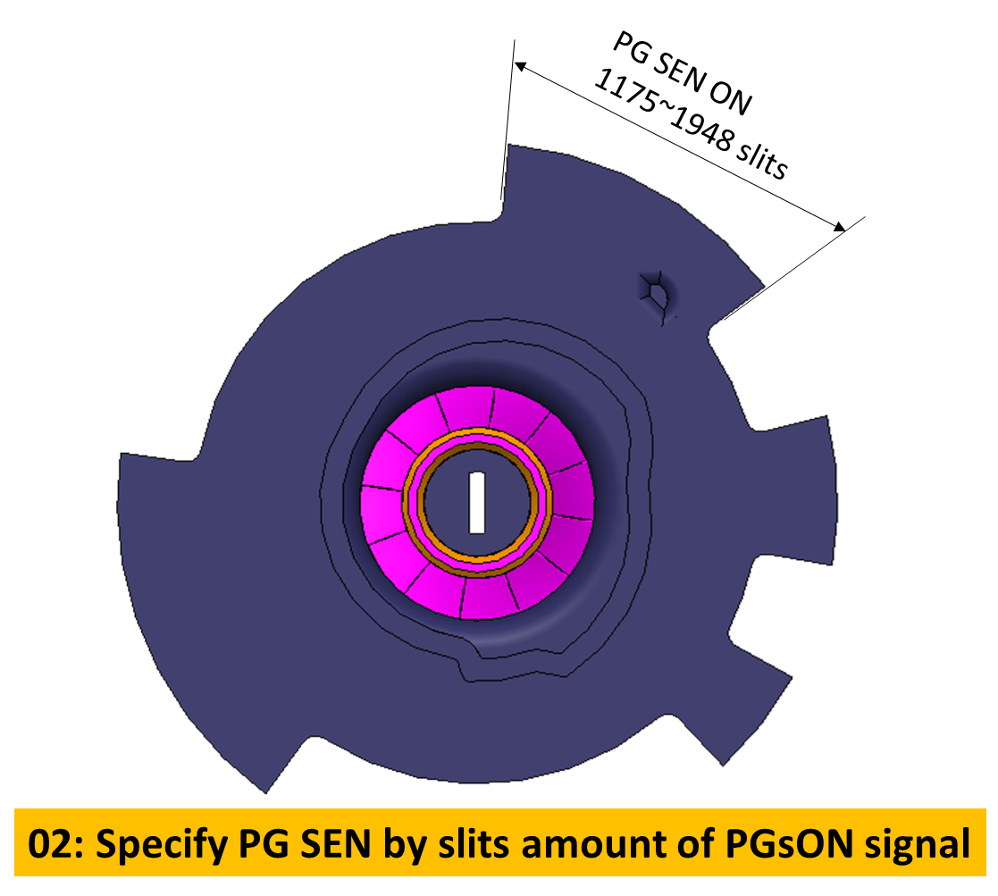
 |  |  | IMA (VE+ISS) CH
 |  |  | 2022/9/9 |  | Ver. |  |  | INSPECTION |  | Inspection Conditions
 |  |  | ※RED mark:Change point |  | 0.02 |  |  |  |  | Factory Command Communications
 | Test |  |  | Limit |  |  | Signal | Port | Port
 | No |  | CH Items | Lo | Hi | Unit | Name | Measure Point | Measure Pad (CP) | Transmission | Receive
 | 204 |  | LF BW (If it is PG drive, set the main cam delay) | 0 | 0 | H | USB I/F |  |  | 00,0E,0E,40,4F,00,00,0E,91,01,00,00,00,00,00,00,
 | 52 |  | CR LOCK LEVER OFF (LF FW) | 0 | 0 | H | USB I/F |  |  | 00,0E,0E,40,4F,00,00,07,90,00,00,00,00,00,00,00,
 | 53 |  | CR initialize | 0 | 0 | H | USB I/F |  |  | 00,02,0E,10,
 | 350 |  | CR move to KMK Pre UP | 0 | 0 | H | USB I/F |  |  | 00,05,0E,20,07,01,9E,
 | 351 |  | CR LOCK LEVER ON (LF BW) | 0 | 0 | H | USB I/F |  |  | 00,0E,0E,40,4F,00,00,07,90,01,00,00,00,00,00,00,
 | 352 |  | KMK move to Wide (CR home crash) | 0 | 0 | H | USB I/F |  |  | 00,04,0E,50,05,00,
 | 353 |  | CR LOCK check (Read CR slit) | 0122 | 0145 | H | USB I/F |  |  | 00,02,0E,21
 | 354 |  | CR move to KMK Pre UP | 0 | 0 | H | USB I/F |  |  | 00,05,0E,20,05,01,9E,
 | 355 |  | CR LOCK LEVER OFF (LF FW) | 0 | 0 | H | USB I/F |  |  | 00,0E,0E,40,4F,00,00,07,90,00,00,00,00,00,00,00,
 | 310 |  | CR Move to Trigger Standby Pos | 0 | 0 | H | USB I/F |  |  | 00,05,0E,20,05,00,AE,
 | 340 |  | LF FW (for LF motor load chk) | 0 | 0 | H | USB I/F
 | 314 |  | RV Trigger Lever ON (LF BW) | 0 | 0 | H | USB I/F |  |  | 00,0E,0E,40,4F,00,00,07,90,01,00,00,00,00,00,00,
 | 315 |  | CR Move to RV_OUTPUT_CHANGE (Home crash) | 0 | 0 | H | USB I/F |  |  | 00,04,0E,50,22,00,
 | 316 |  | DRV RV CHG to PG (LF BW) | 0 | 0 | H | USB I/F |  |  | 00,0E,0E,40,4F,00,00,07,D0,01,00,00,00,00,00,02,
 | 317 |  | CR Move to Trigger Standby Pos | 0 | 0 | H | USB I/F |  |  | 00,05,0E,20,05,00,AE,
 | 356 |  | CR LOCK LEVER OFF (LF FW) | 0 | 0 | H | USB I/F |  |  | 00,0E,0E,40,4F,00,00,07,90,00,00,00,00,00,00,00,
 | 357 |  | CR move to KMK Pre DOWN | 0 | 0 | H | USB I/F |  |  | 00,05,0E,20,05,00,CA,
 | 358 |  | CR LOCK LEVER ON (LF BW) | 0 | 0 | H | USB I/F |  |  | 00,0E,0E,40,4F,00,00,07,90,01,00,00,00,00,00,00,
 | 359 |  | KMK move to Normal (CR Away crash) | 0 | 0 | H | USB I/F |  |  | 00,04,0E,50,05,01,
 | 360 |  | CR LOCK check (Read CR slit) | 00F9 | 0122 | H | USB I/F |  |  | 00,02,0E,21
 | 361 |  | CR move to KMK Pre DOWN | 0 | 0 | H | USB I/F |  |  | 00,05,0E,20,05,00,CA,
 | 362 |  | CR LOCK LEVER OFF (LF FW) | 0 | 0 | H | USB I/F |  |  | 00,0E,0E,40,4F,00,00,07,90,00,00,00,00,00,00,00,
 | 318 |  | CR Move to Head CHG Pos | 0 | 0 | H | USB I/F |  |  | 00,05,0E,20,07,04,09,
 | 319 |  | PG initialize 1/2 (PG SEN OFF) | 0 | 0 | H | USB I/F |  |  | 00,12,09,11,37,00,00,38,40,00,01,00,00,01,50,01,00,00,00,00,
 | 320 |  | PG initialize 2/2 (move to COS Pos) | 0 | 0 | H | USB I/F |  |  | 00,12,09,11,38,00,00,38,40,00,02,00,00,01,50,00,04,97,07,9C,
Transmission = 00, 0E, 0E,40, 19, 00,00,0A,56, 01, 00, 00,00,00,00, 09
Length = 0E (14 byte)
Main: 0E
Sub: 40
Parameter:
19 = Driving force table number 25 (1byte)
00,00,0A,56 = LF rotate 2646 slit (4 byte)
01 = Rotate direction – Forward (1 byte)
00 = PE sensor detect direction – ignore / 01: OFF ->ON, 02: ON-> OFF (1 byte)
00,00,00,00 = Rotate 0 slit after detect PE sensor (4 byte)
09 = Torque limit table number 9 (1 byte)
Status = 00,03,0E,40,00
Length = 3 byte
Return code =0
status : No

L
M-S
Parameter

 |  |  |  |  |  |  |  |  | E

 | 73 | 00,0E,0E,40,19,00,00,0F,88,00,00,00,00,00,00,00,

CR command:

Length
Command
(Main, sub)
Motor table
Movement position
 |  | Transmission = 00, 05, 0E,20, 05, 00,AE,

Length
 |  | Command move CR from home-->away, away-->home by overload
 |  | Command: 00,04, 0E,50, 14, 01,
Command
(Main, sub)
Motor table
Movement direction:
00: away-->home
01: home-->away

 |  | Initial Command for MAIN CAM
movement amgount after sensor detected at dd
number of PG sensor detected at dd
Minimum amount of PGsON
Maximum amount of PGsON
Length
Command
(Main, sub)
Motor table
Movement amount(slit)
LF direction
PG sensor detect
00: OFF-->ON
01: ON-->OFF
02: PG stop after sensor ON specify
 |  | Command: 00,12 ,09,11 ,aa ,bb,bb,bb,bb ,cc ,dd ,ee,ee,ee,ee ,ff ,gg,gg , hh,hh

